RNF
REQUISITO NO FUNCIONAL

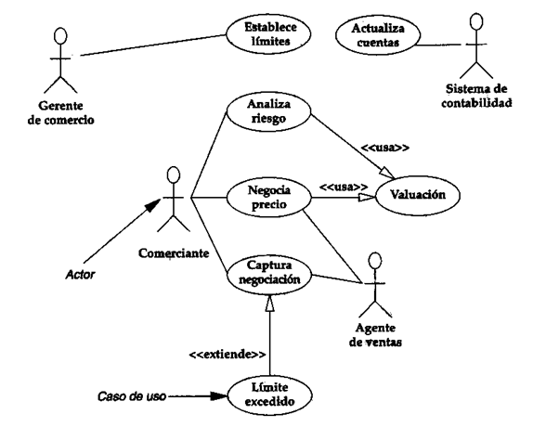
Nro. | Descripción | Atributo
RNF 1 | El sistema tendrá que dar una respuesta a cada acción por lo menos en 5 segundos. | RENDIMIENTO
RNF 2 | Se tomará como máximo 30 segundos para hacer la verificación de credenciales del usuario.
RNF 3 | Sólo se podrá comprar y comentar en PQR si ya está registrado y con su cuenta abierta. | SEGURIDAD
RNF 4 | El sistema guardará los datos personales de los usuario en una base de datos.
RNF 5 | Al momento de que el usuario olvide o pierda su contraseña, el sistema buscará su información en la base de datos.
RNF 6 | El sistema enviará un mensaje de confirmación de cuenta al correo electrónico del usuario para confirmar su identidad
RNF 7 | En caso de que el usuario pierda la contraseña de acceso, el sistema proporcionará un restablecimiento de clave a el correo registrado
RNF 8 | El sistema deberá notificar cuántas personas ingresan a ver un producto en específico | FIABILIDAD
RNF 9 | El sistema enviará el mensaje de confirmación de compra por correo electrónico.
RNF 10 | Sólo los usuarios registrados pueden acceder a comentar en la sección PQR, a comprar algún producto, a ver la calificación de la página o calificarla.
RNF 11 | La confirmación de compra se anulará si pasadas 24 horas no se ha consignado el monto pedido.
RNF 12 | Después de consignar el valor del producto llegara un mensaje de confirmación de la compra al correo proporcionado
RNF 13 | El sistema no tendrá un limite de usuarios conectados al tiempo
RNF 14 | El sistema enviará los mensajes PQR a el dueño
RNF 15 | El sistema llevará un conteo de cuantas visualizaciones tiene cada producto
RNF 16 | El sistema permitirá actualizar información de ser necesario para cada rol, en caso de actualización de un producto, o datos personales de cada usuario en el sistema
RNF 17 | En caso de que el cliente borre algún producto, éste tendrá que volver a hacer parte del inventario de producto
RNF 18 | El sistema no tendrá un límite de usuarios para su uso. | DISPONIBILIDAD
RNF 19 | El sistema cerrará la cuenta del usuario automáticamente si detecta 30 minutos de inactividad.
RNF 20 | Se hará mantenimiento de plazo máximo 24 horas cuando la empresa anuncie algún fallo en el sistema | MANTENIBILIDAD
RNF 21 | Sólo se realizarán mantenimientos cuando se presente algún error.
RNF 22 | La plataforma se reiniciará en el momento que se sobrecargue de datos y de archivos | ESCALABILIDAD
RNF 23 | El sistema deberá tener la capacidad de hacer autoreboot cuando no haya algún usuario dentro de la plataforma para evitar sobrecargas
RNF 24 | El sistema le permitirá al usuario dejar un comentario en la sección PQR.
RNF 25 | El sistema le permitirá al usuario registrarse en la plataforma

REQUER ESPECIF
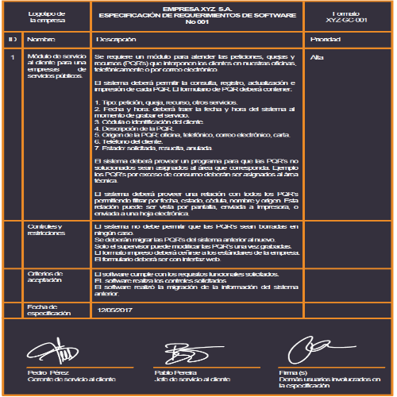
 |  | Ollas Mac | Espacio para información del formulario a partir del sistema de gestión de calidad
Logotipo |  | ESPECIFICACIÓN DE REQUERIMIENTOS DE SOFTWARE
de |  | No 1
la empresa
ID | Nombre | Descripción | Prioridad
1 | Login | RF 1.1 El sistema contará con la opción de registro donde aparecerá un formulario que pedirá datos personales los cuales serán guardados. RF 1.2 El sistema tendrá la opción de inicio de sesión, donde el cliente colocará su usuario y contraseña. RF 1.3 El sistema tendrá la opción de recuperar contraseña en caso de olvidarla. | Alta
 | Controles y restricciones | El usuario al ingresar a el longin, podrá registrarse o iniciar sesion, es sistema creará un usuario automáticamente y lo guardara, también inicia sesión si está registrado
 | Criterios de Aceptación | La página registrará al usuario luego de que éste haya registrado sus datos personales
 | Fecha de especificación

 | _________________________ ________________________ ______________________
 | Firma Firma(s) Firma(s)
 | ( Dueño del proceso ) Usuarios participantes Demás usuarios involucrados
 | en la especificación en la especificación

 |  | Ollas Mac | Espacio para información del formulario a partir del sistema de gestión de calidad
Logotipo |  | ESPECIFICACIÓN DE REQUERIMIENTOS DE SOFTWARE
de |  | No 2
la empresa
ID | Nombre | Descripción | Prioridad
2 | Gerente, Inventario | RF 2.1 El sistema le generará notificaciones al gerente sobre la cantidad de personas que vieron algún producto RF 2.2 El sistema le mostrará al gerente cuántos y cuáles productos se vendieron. RF 2.3 El sistema mostrará cuantos y cuales productos están en Stock. RF 2.4 El sistema mostrará compras entregadas. RF 2.5 El sistema mostrará las ventas pendientes por entregar. RF 2.6 El gerente podrá modificar artículos y agregar artículos para vender. RF 2.7 El gerente podrá ver todas las facturas enviadas a los usuarios. RF 2.8 En la cuenta del Gerente de la empresa el sistema permitirá acceder a un inventario. RF 2.9 El sistema le permitirá al gerente confirmar los pedidos pagados para poder ser enviados. | Alta
 | Controles y restricciones | El gerente tendrá la opción por medio de su usuario, tendrá la opción de realizar actualización de datos, creacion de perfil para algun administrador, mensajería y notificaciones automáticas del Sistema.
 | Criterios de Aceptación | El gerente debe acceder a la sección de su perfil, para poder ver su inventario, los productos enviados, productos por enviar
 | Fecha de especificación

 | _________________________ ________________________ ______________________
 | Firma Firma(s) Firma(s)
 | ( Dueño del proceso ) Usuarios participantes Demás usuarios involucrados
 | en la especificación en la especificación

Casos de uso
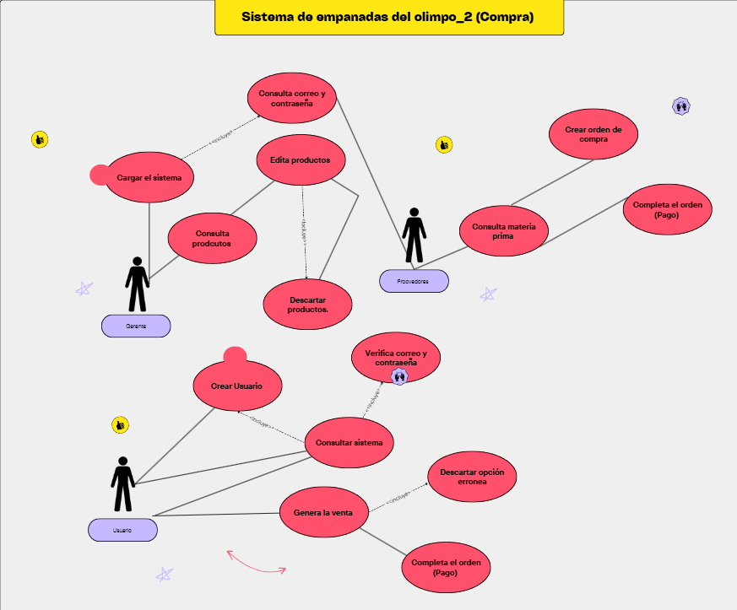
Modulo | Descripcion paso a paso
Cargar el sistema | 1. El usuario abre la aplicación. 2. El sistema carga la interfaz principal. 3. Se verifican los recursos necesarios. 4. Se muestra el menú principal.
Crear usuario | 1. El usuario selecciona la opción crear usuario. 2. El sistema muestra un formulario. 3. El usuario ingresa sus datos. 4. El sistema guarda la información. 5. El usuario queda registrado. | 1) Crear usuario
Verificar correo y contraseña | 1. El usuario ingresa correo y contraseña. 2. El sistema valida los datos. 3. Consulta la base de datos. 4. Permite o niega el acceso según la validación. | Gerente: El gerente crea productos para poder vender
Consulta productos | 1. El usuario selecciona ver productos. 2. El sistema consulta los productos disponibles. 3. Muestra la lista de productos. 4. Permite seleccionar un producto.
Editar productos | 1. El gerente selecciona un producto. 2. Realiza cambios necesarios. 3. El sistema guarda los cambios. 4. Se actualiza la lista de productos.
Descartar productos | 1. El gerente selecciona un producto. 2. Elige eliminar producto. 3. El sistema solicita confirmación. 4. El sistema elimina el producto.
Consulta materia prima | 1. El gerente consulta inventario. 2. El sistema muestra materia prima disponible. 3. Muestra cantidades existentes. 4. Permite identificar faltantes.
Crear orden de compra | 1. Se seleccionan productos. 2. Se ingresan cantidades. 3. El sistema registra la orden. 4. Se guarda la orden creada.
Completa el orden (Pago) | 1. El usuario revisa la orden. 2. El sistema calcula el total. 3. Se selecciona el método de pago. 4. El sistema registra el pago.
Consultar sistema | 1. El usuario accede al sistema. 2. Selecciona una opción. 3. El sistema procesa la consulta. 4. Muestra la información solicitada.
Genera la venta | 1. El usuario selecciona productos. 2. El sistema calcula el total. 3. Se registra la venta. 4. Se actualiza el inventario.
Descartar opción errónea | 1. El usuario selecciona una opción incorrecta. 2. El sistema detecta el error. 3. Muestra un mensaje. 4. Permite regresar al menú.
Completar orden (usuario) | 1. El usuario revisa su pedido. 2. Confirma los productos. 3. El sistema registra la orden. 4. Genera el comprobante.
Consulta correo y contraseña | 1. El sistema solicita credenciales. 2. El usuario ingresa datos. 3. El sistema valida la información. 4. Permite el acceso.

